Historicos
` | Sistema de Control y Monitoreo de Central Hidroeléctrica |  |  |  |  |  |  |  |  | Ú q x

 | Usuario: |  | Juan Perez |  | Fecha: | ## / ## / ## |  | Logout

 | Tipo Usuario: |  |  |  | Hora: | ##:##

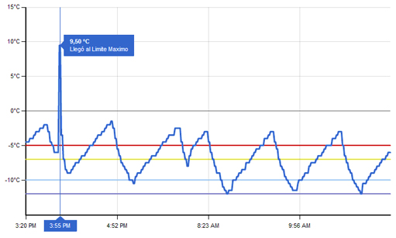
 | Control | Históricos |  | Reportes | Simulación | Configuración

 |  |  | Nº RTU | Nombre | Tipo | Detalle
 |  |  | 1 | SCC0001 | Sensor | Caudal de Entrada
 |  |  | 1 | SCC0002 | Sensor | Nivel Desborde en Cámara de carga
 |  | Ø | 1 | ACC0003 | Actuador | Compuerta de Desvio de Agua
 |  |  | … | … | … | …
 |  |  | 2 | ST10001 | Sensor | Presión del Lado A de la Válvula Mariposa
 |  |  | 2 | AT10003 | Actuador | Válvula Mariposa
 |  |  | … | … | … | …
 |  |  | 3 | SSA0001 | Sensor | Nivel Desfogue

 |  |  |  |  |  |  |  | Ver Histórico

 | Eventos y Alertas
 | Fecha |  | Hora | Evento |  |  | RTU | Elemento | Valor
 | 2011-05-12 |  | 13:15:00 | Error en el sistema de Enfriamiento |  |  | 2 | ST10013 | ERR

